Комерційна пропозиція
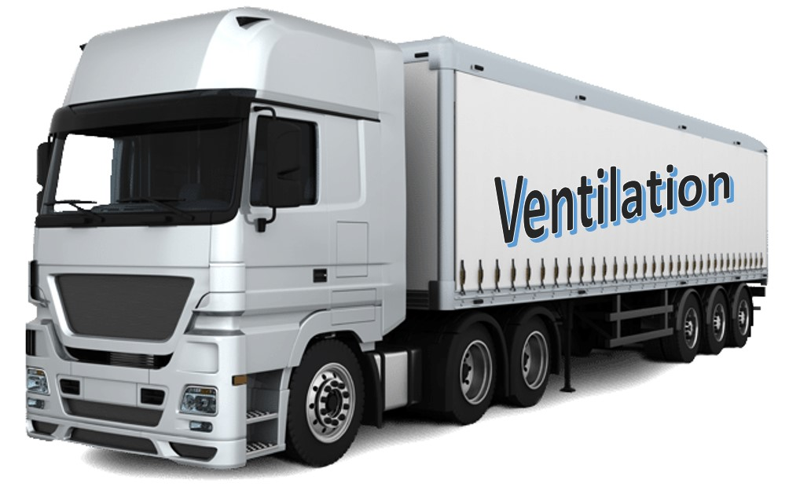
 | Оцінка об'єму виробів
 | №12 від

 | №п/п | Найменування | К-сть | Об'єм 1шт., м.куб. | Загальний об'єм, м.куб.
 |  |  |  |  | 0.00
 |  |  |  |  | 0.00
 |  |  |  |  | 0.00
 |  |  |  |  | 0.00
 |  |  |  |  | 0.00
 |  |  |  |  | 0.00
 |  |  |  |  | 0.00
 |  |  |  |  | 0.00
 |  |  |  |  | 0.00
 |  |  |  |  | 0.00
 |  |  |  |  | 0.00
 |  |  |  |  | 0.00
 |  |  |  |  | 0.00
 |  |  |  |  | 0.00
 |  |  |  |  | 0.00
 |  |  |  |  | 0.00
 |  |  |  |  | 0.00
 |  |  |  |  | 0.00
 |  |  |  |  | 0.00
 |  |  |  |  | 0.00
 |  |  |  |  | 0.00
 |  |  |  |  | 0.00
 |  |  |  |  | 0.00
 |  |  |  |  | 0.00
 |  |  |  |  | 0.00
 |  |  |  |  | 0.00
 |  |  |  |  | 0.00
 |  |  |  |  | 0.00
 |  |  |  |  | 0.00
 |  |  |  |  | 0.00
 |  |  |  |  | 0.00
 |  |  |  |  | 0.00
 |  |  |  |  | 0.00
 |  |  |  |  | 0.00
 |  |  |  |  | 0.00
 |  |  |  |  | 0.00
 |  |  |  |  | 0.00
 |  |  |  |  | 0.00
 |  |  |  |  | 0.00
 |  |  |  |  | 0.00
 |  |  |  |  | 0.00
 |  |  |  |  | 0.00
 |  |  |  |  | 0.00
 |  |  |  |  | 0.00
 |  |  |  |  | 0.00
 |  |  |  |  | 0.00
 |  |  |  |  | 0.00
 |  |  |  |  | 0.00
 |  |  |  |  | 0.00
 |  |  |  |  | 0.00
 |  |  |  |  | 0.00
 |  |  |  |  | 0.00
 |  |  |  |  | 0.00
 |  |  |  |  | 0.00
 |  |  |  |  | 0.00
 |  |  |  |  | 0.00
 |  |  |  |  | 0.00
 |  |  |  |  | 0.00
 |  |  |  |  | 0.00
 |  |  |  |  | 0.00
 |  |  |  |  | 0.00
 |  |  |  |  | 0.00
 |  |  |  |  | 0.00
 |  |  |  |  | 0.00
 |  |  |  |  | 0.00
 |  |  |  |  | 0.00
 |  |  |  |  | 0.00
 |  |  |  |  | 0.00
 |  |  |  |  | 0.00
 |  |  |  |  | 0.00
 |  |  |  |  | 0.00
 |  |  |  |  | 0.00
 |  |  |  |  | 0.00
 |  |  |  |  | 0.00
 |  |  |  |  | 0.00
 |  |  |  |  | 0.00
 |  |  |  |  | 0.00
 |  |  |  |  | 0.00
 |  |  |  |  | 0.00
 |  |  |  |  | 0.00
 |  |  |  |  | 0.00
 |  |  |  |  | 0.00
 |  |  |  |  | 0.00
 |  |  |  |  | 0.00
 |  |  |  |  | 0.00
 |  |  |  |  | 0.00
 |  |  |  |  | 0.00
 |  |  |  |  | 0.00
 |  |  |  |  | 0.00
 |  |  |  |  | 0.00
 |  |  |  |  | 0.00
 |  |  |  |  | 0.00
 |  |  |  |  | 0.00
 |  |  |  |  | 0.00
 |  |  |  |  | 0.00
 |  |  |  |  | 0.00
 |  |  |  |  | 0.00
 |  |  |  |  | 0.00
 |  |  |  |  | 0.00
 |  |  |  |  | 0.00
 |  |  |  |  | 0.00
 |  |  |  |  | 0.00
 |  |  |  |  | 0.00
 |  |  |  |  | 0.00
 |  |  |  |  | 0.00
 |  |  |  |  | 0.00
 |  |  |  |  | 0.00
 |  |  |  |  | 0.00
 |  |  |  |  | 0.00
 |  |  |  |  | 0.00
 |  |  |  |  | 0.00
 |  |  |  |  | 0.00
 |  |  |  |  | 0.00
 |  |  |  |  | 0.00
 |  |  |  |  | 0.00
 |  |  |  |  | 0.00
 |  |  |  |  | 0.00
 |  |  |  |  | 0.00
 |  |  |  |  | 0.00
 |  |  |  |  | 0.00
 |  |  |  |  | 0.00
 |  |  |  |  | 0.00
 |  |  |  |  | 0.00
 |  |  |  |  | 0.00
 |  |  |  |  | 0.00
 |  |  |  |  | 0.00
 |  |  |  |  | 0.00
 |  |  |  |  | 0.00
 |  |  |  |  | 0.00
 |  |  |  |  | 0.00
 |  |  |  |  | 0.00
 |  |  |  |  | 0.00
 |  |  |  |  | 0.00
 |  |  |  |  | 0.00
 |  |  |  |  | 0.00
 |  |  |  |  | 0.00
 |  |  |  |  | 0.00
 |  |  |  |  | 0.00
 |  |  |  |  | 0.00
 |  |  |  |  | 0.00
 |  |  |  |  | 0.00
 |  |  |  |  | 0.00
 |  |  |  |  | 0.00
 |  |  |  |  | 0.00
 |  |  |  |  | 0.00
 |  |  |  |  | 0.00
 |  |  |  |  | 0.00
 |  |  |  |  | 0.00
 |  |  |  |  | 0.00
 |  |  |  |  | 0.00
 |  |  |  |  | 0.00
 |  |  |  |  | 0.00
 |  |  |  |  | 0.00
 |  |  |  |  | 0.00
 |  |  |  |  | 0.00
 |  |  |  |  | 0.00
 |  |  |  |  | 0.00
 |  |  |  |  | 0.00
 |  |  |  |  | 0.00
 |  |  |  |  | 0.00
 |  |  |  |  | 0.00
 |  |  |  |  | 0.00
 |  |  |  |  | 0.00
 |  |  |  |  | 0.00
 |  |  |  |  | 0.00
 |  |  |  |  | 0.00
 |  |  |  |  | 0.00
 |  |  |  |  | 0.00
 |  |  |  |  | 0.00
 |  |  |  |  | 0.00
 |  |  |  |  | 0.00
 |  |  |  |  | 0.00
 |  |  |  |  | 0.00
 |  |  |  |  | 0.00
 |  |  |  |  | 0.00
 |  |  |  |  | 0.00
 |  |  |  |  | 0.00
 |  |  |  |  | 0.00
 |  |  |  |  | 0.00
 |  |  |  |  | 0.00
 |  |  |  |  | 0.00
 |  |  |  |  | 0.00
 |  |  |  |  | 0.00
 |  |  |  |  | 0.00
 |  |  |  |  | 0.00
 |  |  |  |  | 0.00
 |  |  |  |  | 0.00
 |  |  |  |  | 0.00
 |  |  |  |  | 0.00
 |  |  |  |  | 0.00
 |  |  |  |  | 0.00
 |  |  |  |  | 0.00
 |  |  |  |  | 0.00
 |  |  |  |  | 0.00
 |  |  |  |  | 0.00
 |  |  |  |  | 0.00
 |  |  |  |  | 0.00
 |  |  |  |  | 0.00
 |  |  |  |  | 0.00
 |  |  |  |  | 0.00
 |  |  |  |  | 0.00
 |  |  |  |  | 0.00
 |  |  |  |  | 0.00
 |  |  |  |  | 0.00
 |  |  |  |  | 0.00
 |  |  |  |  | 0.00
 |  |  |  |  | 0.00
 |  |  |  |  | 0.00
 |  |  |  |  | 0.00
 |  |  |  |  | 0.00
 |  |  |  |  | 0.00
 |  |  |  |  | 0.00
 |  |  |  |  | 0.00
 |  |  |  |  | 0.00
 |  |  |  |  | 0.00
 |  |  |  |  | 0.00
 |  |  |  |  | 0.00
 |  |  |  |  | 0.00
 |  |  |  |  | 0.00
 |  |  |  |  | 0.00
 |  |  |  |  | 0.00
 |  |  |  |  | 0.00
 |  |  |  |  | 0.00
 |  |  |  |  | 0.00
 |  |  |  |  | 0.00
 |  |  |  |  | 0.00
 |  |  |  |  | 0.00
 |  |  |  |  | 0.00
 |  |  |  |  | 0.00
 |  |  |  |  | 0.00
 |  |  |  |  | 0.00
 |  |  |  |  | 0.00
 |  |  |  |  | 0.00
 |  |  |  |  | 0.00
 |  |  |  |  | 0.00
 |  |  |  |  | 0.00
 |  |  |  |  | 0.00
 |  |  |  |  | 0.00
 |  |  |  |  | 0.00
 |  |  |  |  | 0.00
 |  |  |  |  | 0.00
 |  |  |  |  | 0.00
 |  |  |  |  | 0.00
 |  |  |  |  | 0.00
 |  |  |  |  | 0.00
 |  |  |  |  | 0.00
 |  |  |  |  | 0.00
 |  |  |  |  | 0.00
 |  |  |  |  | 0.00
 |  |  |  |  | 0.00
 |  |  |  |  | 0.00
 |  |  |  |  | 0.00
 |  |  |  |  | 0.00
 |  |  |  |  | 0.00
 |  |  |  |  | 0.00
 |  |  |  |  | 0.00
 |  |  |  |  | 0.00
 |  |  |  |  | 0.00
 |  |  |  |  | 0.00
 |  |  |  |  | 0.00
 |  |  |  |  | 0.00
 |  |  |  |  | 0.00
 |  |  |  |  | 0.00
 |  |  |  |  | 0.00
 |  |  |  |  | 0.00
 |  |  |  |  | 0.00
 |  |  |  |  | 0.00
 |  |  |  |  | 0.00
 |  |  |  |  | 0.00
 |  |  |  |  | 0.00
 |  |  |  |  | 0.00
 |  |  |  |  | 0.00
 |  |  |  |  | 0.00
 |  |  |  |  | 0.00
 |  |  |  |  | 0.00
 |  |  |  |  | 0.00
 |  |  |  |  | 0.00
 |  |  |  |  | 0.00
 |  |  |  |  | 0.00
 |  |  |  |  | 0.00
 |  |  |  |  | 0.00
 |  |  |  |  | 0.00
 |  |  |  |  | 0.00
 |  |  |  |  | 0.00
 |  |  |  |  | 0.00
 |  |  |  |  | 0.00
 |  |  |  |  | 0.00
 |  |  |  |  | 0.00
 |  |  |  |  | 0.00
 |  |  |  |  | 0.00
 |  |  |  |  | 0.00
 |  |  |  |  | 0.00
 |  |  |  |  | 0.00
 |  |  |  |  | 0.00
 |  |  |  |  | 0.00
 |  |  |  |  | 0.00
 |  |  |  |  | 0.00
 |  |  |  |  | 0.00
 |  |  |  |  | 0.00
 |  |  |  |  | 0.00
 |  |  |  |  | 0.00
 | Загальний об'єм |  |  |  | 0.00

